상품제안서
타이틀리스트 PRO V1x 자석티+볼마커세트 6구 | 상품코드: S29109

 |  |  |  |  |  |  | 02-713-8555 | www.synergygift.co.kr
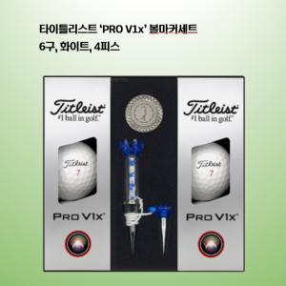

【상세/제작정보】

【인쇄/포장옵션】 | 볼 컬러인쇄 / 포장지포장

【공급단가】 | 수량 | 30~ | 100~ | 300~ | 500~ | 1,000~
*VAT별도 | 기본형 | 45,620원 | 44,890원 | 42,700원 | 41,610원 | 40,880원
 | 볼마커인쇄추가 | 46,870원 | 45,260원 | 43,050원 | 41,950원 | 41,210원

【상품 URL】 | https://www.synergygift.co.kr:443/src/goods_detail.php?gdno=29109

